Sheet1
采购价格仅供参考，具体不同店价格不一样。 整体元器件成本大概是100~120之间。如果要买其他电烙铁等工具，总成本在300左右。 如果没时间做，可以加微信: mayijun0226 可以帮忙代工，保姆级详细教程正在做，有疑问可以加微信询问。

器件 | 数量 |  | 备注 | 淘宝店家 | 价格
9V充电锂电池500mA | 1 |  | 不要用碳性电池或碱性电池！！ | 何维克电池 | 6.9
9V电池扣I型硬扣 | 1 |  |  | zave | 3.02
3362电位器10K | 1 |  |  | zave | 3.68
NPN三极管s8050 | 2 |  |  | zave | 4.11
简易牛角插座2.54mm 2*8p直针 | 1 |  |  | zave | 2.35
铝电解电容直插 2200uf | 3 |  |  | zave | 3.69
XH2.54mm直针插座2P | 2 |  |  | zave | 2.44
XH2.54mm排线2p30cm公头 | 2 |  | 实际用下来30cm有点长了，可以买15cm的 | zave | 3.53
有源蜂鸣器5v D=12mm | 1 |  |  | zave | 2.82
HK-4100F-DC5V汇科继电器 | 1 |  |  | zave | 3.53
KF310-4P接线柱 十字 蓝色 可拼接 | 1 |  |  | zave | 3.92
排针2.54mm 1*9P 针长19~23mm均可 | 1 |  | 建议针长19~23mm，主包是21的刚刚好 | zave | 4.91
5mm圆头LED直插红色 | 1 |  |  | zave | 5.49
220欧姆金属膜电阻 （用于led限流） | 1 |  |  | risym 旗舰店 | 2.27
10k欧姆金属膜电阻（用于三极管下拉) | 1 |  | 跟上面那个电阻在同一个链接，你可以替换成贴片的，改原理图和pcb即可 | risym 旗舰店 | 2.27
8Ω1W或8Ω2W喇叭（直径最好<30mm） | 1 |  |  | zave | 3.45
LED显示屏排线 16P 30cm | 1 |  |  | 欣薇电子科技 | 1.08
电缆0.5平方纯铜（红黑黄） | 1 |  |  | 利民达电线电缆 | 3.15
STM32F103C8T6开发板 | 1 |  | 注意焊接的左右方向 | 贝科姆旗舰店 | 6.75
ST-LINK | 1 |  |  | 深圳市轩特佳电子 | 8.8
单片机矩阵键盘3*4 | 1 |  |  | 欣薇电子科技 | 6.28
任意5v稳压模块 | 1 |  |  | 欣薇电子科技 | 1.85
mini mp3 player模块 | 1 |  |  | 捷兴泰电子 | 3.83
钮子开关 开关+大红盖 | 1 |  |  | 深圳市辉泰电器 | 7.5
LCD1601a(黄绿色) | 1 |  | 不要买错成1602 | 上海斯迈诺 | 5.5
银灰色PVC警示胶带 | 1 |  |  | 品尚美塑旗舰店 | 5.1
黑色PVC胶布 | 1 |  |  | 品尚美塑旗舰店 | 3.95
A4牛皮纸浅色 | 1 |  | 浅色，A4，裁切尺寸见表的最下面附录 | 书昶办公用品专营店 | 6.46
热熔胶枪 | 1 | 随便买便宜的就行 | 买便宜的，附赠胶棒最好多于5根，我用掉了五根 |  | 15.59
小容量TF卡 | 1 |  |  | 森秀 | 4.99
各类焊接工具：电烙铁、焊锡丝、等等 | 1 | 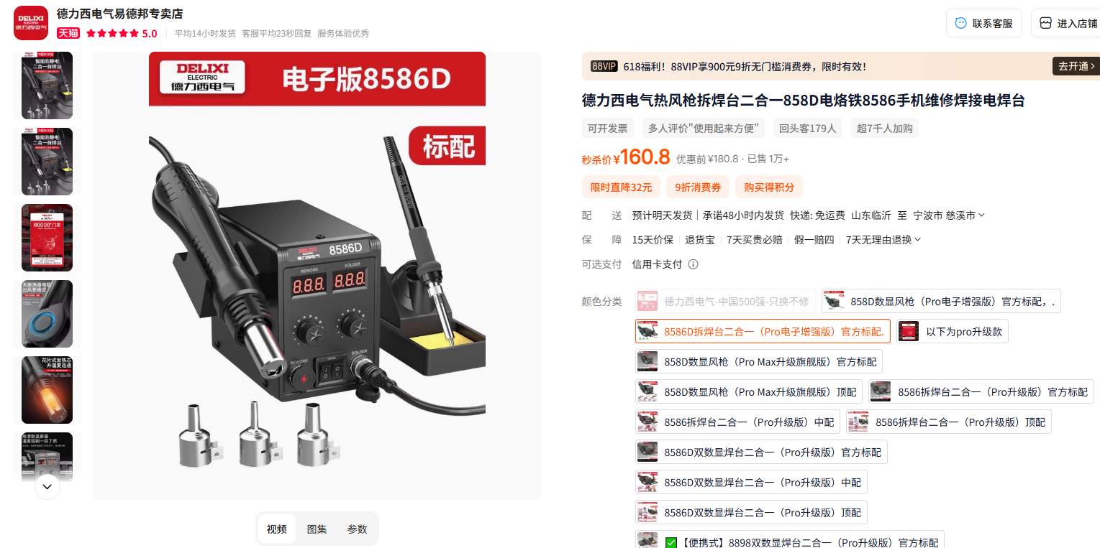 |  | 德力西 | 170
 |  |  |  | 仅元器件消耗品成本（不包括工具电烙铁等） | 123.62
 |  |  |  | 总计（包含工具） | 309.21

